4. Graficas
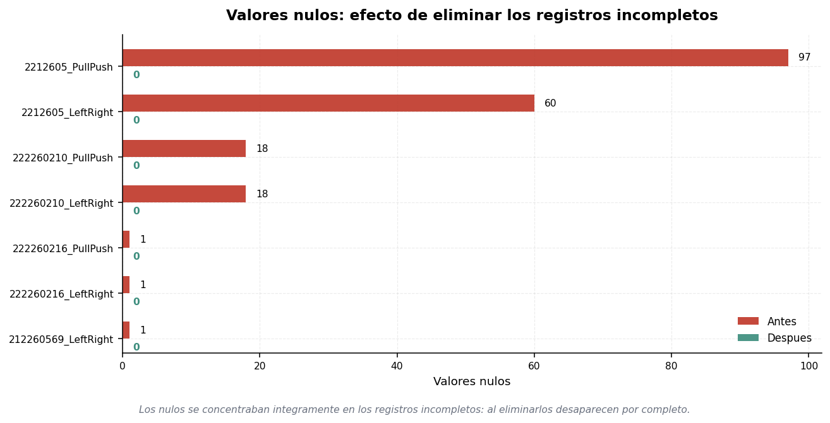
GRAFICAS — SOLO INDICADORES CON VALORES DISTINTOS DE CERO
Siguiendo la consigna, se excluyen los indicadores que resultaron cero en todos los archivos: NaN, Infinitos, Duplicados, Columnas constantes.

GRAFICA 1 — Tabla depurada, indicadores por archivo
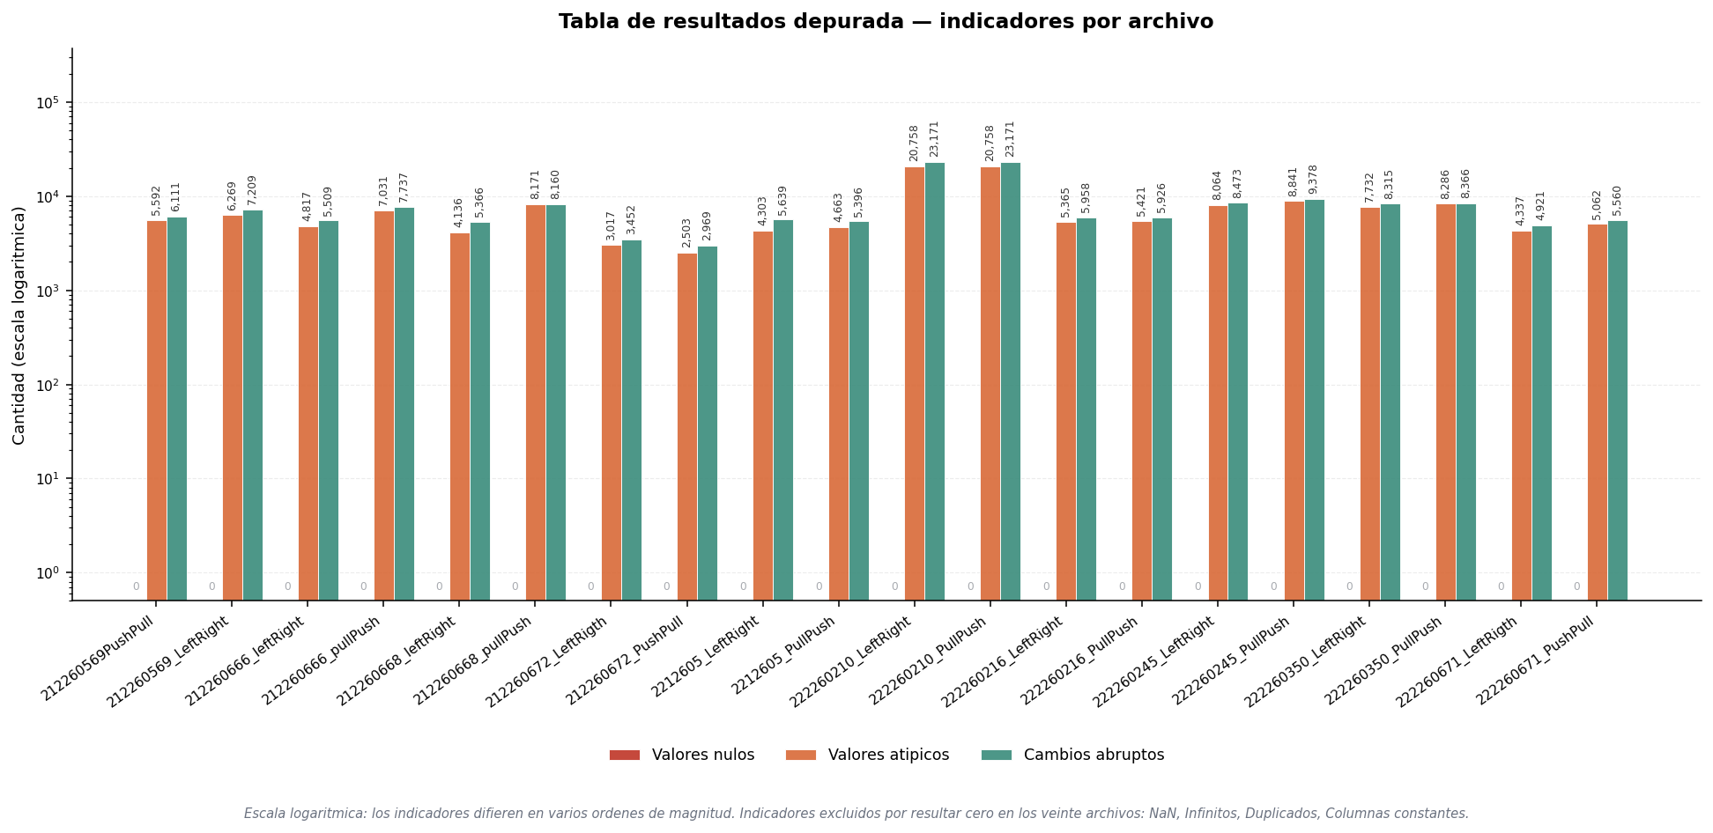

GRAFICA 2 — Antes y despues de la depuracion
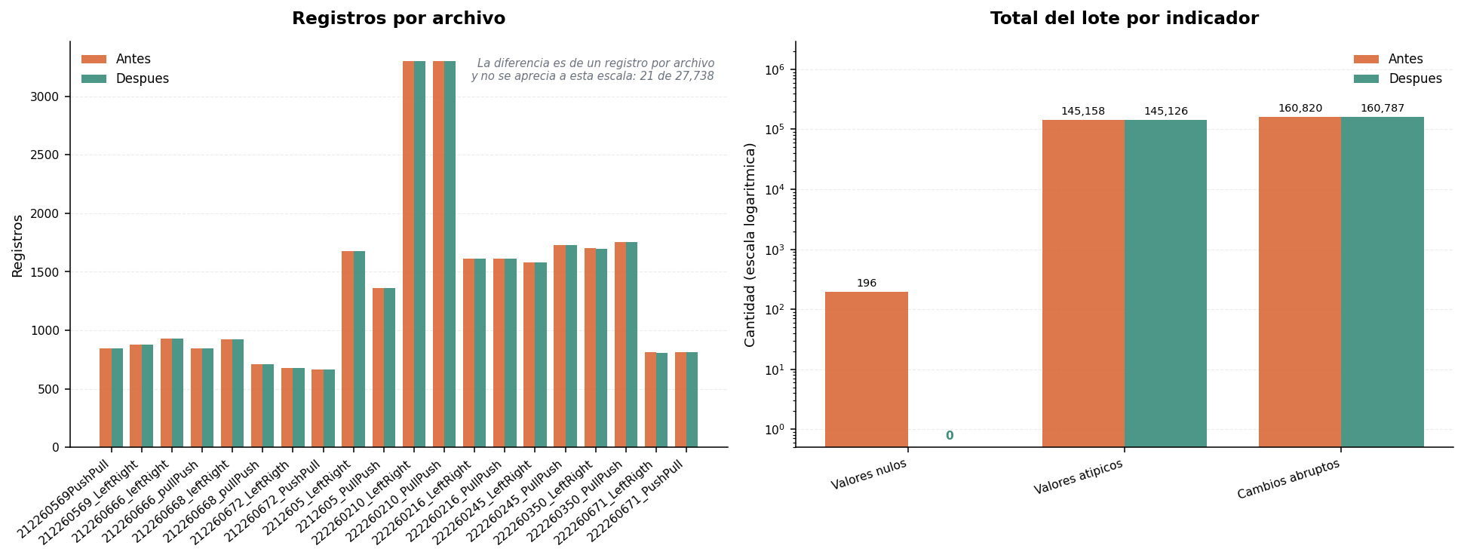

GRAFICA 3 — Efecto sobre los valores nulos

